Plan1
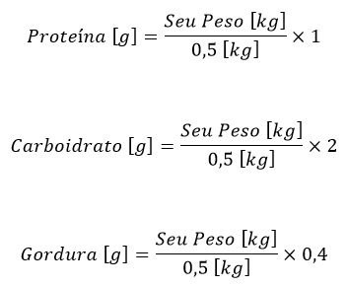
Engenheiro Fitness - Calculando a Dieta Bulking

Seu Peso [kg] | Proteína [g] | Carboidrato [g] | Gordura [g] | Calorias
 | 0 | 0 | 0 | 0

